Лист1
Требования к качеству продукции ИПУП "ЭМОВЭ МТ".
Требования к качеству мебельных деталей разработаны в соответствии с ГОСТ 6371-93 "Мебель. Общие технические условия"; СТБ 1871-2008 "Мебель. Покрытия защитно-декоративные. Технические требования и методы контроля".
Продукция ИПУП "ЭМОВЭ МТ" подразделяется на следующие виды:
1. Окрашенные фасады на основе MDF. Серия Colorain. 2. Шпонированые фасады на основе MDF. Серия iDentic. 3. Фасады из массива древесины. Серия FiWood. 4. Мебельные элементы. MDF, шпон, массив.
Качество изделий должно соответствовать образцам-эталонам; значениям, указанным в техническом каталоге продукции, чертежам и настоящим требованиям.
№ | Дефектный признак | Технические требования, методика оценки качества щитовых мебельных изделий с декоративным покрытием.
 |  | Требования к виду покрытия.
 |  | матовое | глянцевое | спецэффект | строганый шпон / массив
1 | Соответствие заявленным размерам. | 1. Предельное отклонение размеров деталей (прямые, гнутые) +/-1мм. 2. Диаметр, глубина отверстий +/- 1мм. 3. Размеры паза деталей +/- 1мм. 4. Толщина деталей +/- 0,5мм. 5. Длина хорды гнутых деталей +/- 3мм.
2 | Соответствие заявленному артикулу. | 100% | 100% | 100% | 100%
3 | Соответствие с картой цветов и спецэффектов. | 90-100% | 90-100% | 85-100% | 98-100%
4 | Неравномерность распределения покрытия. | не допускается | не допускается | допускается едва заметная | не допускается
5 | Механические повреждения основы изделия и покрытия: царапины, потертости, сколы, трещины. | не допускается | не допускается | не допускается | не допускается
6 | Непрокрасы. | не допускается | не допускается | не допускается | не допускается
7 | Посторонние включения цвета, отличного от цвета основного покрытия. | на торцах - допускаются единичные включения | на торцах - допускаются единичные включения | на торцах - допускаются единичные включения | на торцах - допускаются единичные включения
 |  | на лицевой части - допускается 1-2 шт./1м², невидимые на расстоянии 0,5 м | на лицевой части - допускается 1-2 шт./1м², невидимые на расстоянии 0,5 м | на лицевой части - допускается 1-2 шт./1м², невидимые на расстоянии 0,5 м | на лицевой части - допускается 1-2 шт./1м², невидимые на расстоянии 0,5 м
8 | Посторонние включения в виде микросоринок. | на торцах - допускаются единичные включения | на торцах - допускаются единичные включения | на торцах - допускаются единичные включения | на торцах - допускаются единичные включения
 |  | на лицевой части - допускается 3 шт./1м², невидимые на расстоянии 0,5м и при изменении угла наклона детали от 30 до 90° | на лицевой части - допускается 3 шт./1м², невидимые на расстоянии 0,5м | на лицевой части - допускается 3 шт./1м², невидимые на расстоянии 0,5м | на лицевой части - допускается 3 шт./1м², невидимые на расстоянии 0,5м и при изменении угла наклона детали от 30 до 90°
9 | Шагрень. | на торцах - допускается едва заметная | на торцах - допускается едва заметная | на торцах - допускается едва заметная | -
 |  | на лице - не допускается | на лице - допускается еле заметная, обусловленная структурой и плотностью MDF | на лице - допускается еле заметная, обусловленная структурой и плотностью MDF | -
10 | Потёки, наплывы. | на торцах - допускаются едва заметные | на торцах - допускаются едва заметные | на торцах - допускаются едва заметные | на торцах - допускаются едва заметные
 |  | на лице - не допускается | на лице - не допускается | на лице - не допускается | на лице - не допускается
11 | Кратера, пузырьки, проколы. | на торцах - допускаются единичные неглубокие | на торцах - допускаются единичные неглубокие | на торцах - допускаются единичные неглубокие | на торцах - допускаются единичные неглубокие
 |  | на лице - не допускаются | на лице - 1-2 шт./м² невидимые на расстоянии 0,5м при изменении угла наклона от 30 до 90° | на лице - 1-2 шт./м² невидимые на расстоянии 0,5м при изменении угла наклона от 30 до 90° | на лице - не допускаются
12 | Прошлифовка. | не допускается | не допускается | не допускается | не допускается
13 | Риски (микро образивные царапины). | не допускаются | допускаются едва заметные | допускаются едва заметные | не допускаются
14 | Внешний вид обратной стороны деталей (нелицевые поверхности). | допускаются едва заметные следы реставрации сколов, протертостей | допускаются едва заметные следы реставрации сколов, протертостей | допускаются едва заметные следы реставрации сколов, протертостей | допускаются едва заметные следы реставрации сколов, протертостей
 | * В соответствии с европейскими нормами проверка качества щитовых мебельных изделий с декоративным покрытием производится в следующих условиях: - при дневном или искусственном освещении (не менее 300 лк лампами накаливания или не менее 600 лк люминисцентными лампами); - с расстояния до осматриваемых изделий 60 см; - с углом наклона изделия к оси взгляда проверяющего 30-90°; - время осмотра 10-20 секунд. |  |  | 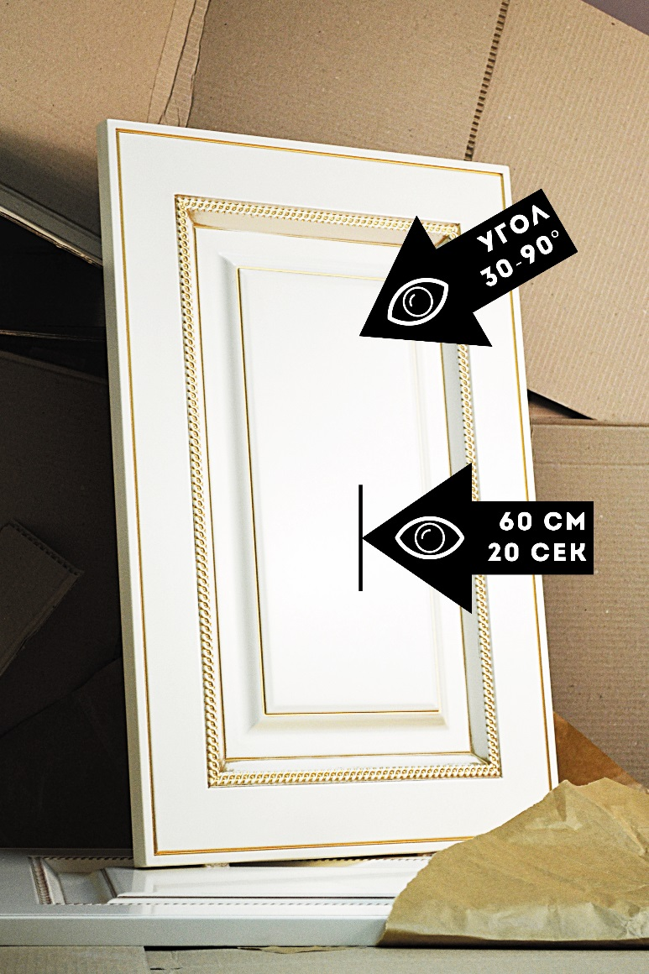
 | ** На всех видах фасадов внутри фрезеровки и на торцах допускаются неровности в виде шагрени, обусловленные внутренней структурой MDF.

